GRÁFICAS
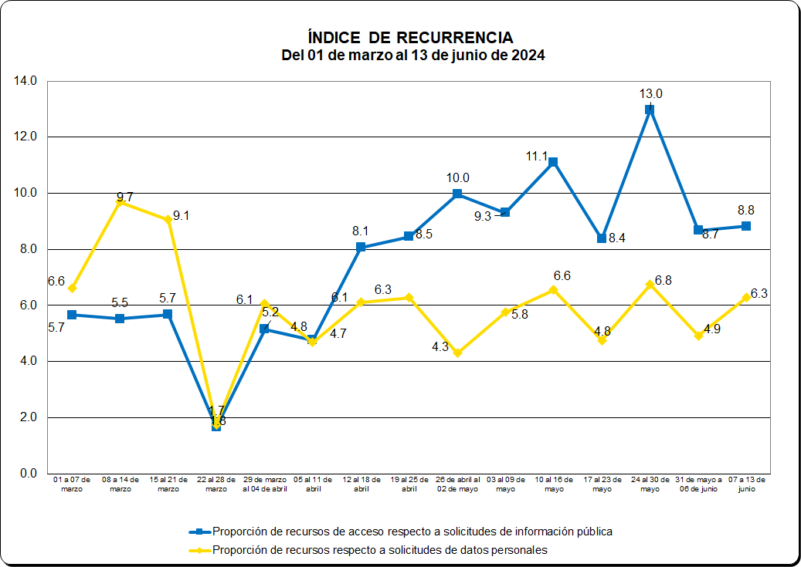

ESTADÍSTICAS SEMANALES
 INSTITUTO NACIONAL DE TRANSPARENCIA, ACCESO A LA INFORMACIÓN Y PROTECCIÓN DE DATOS PERSONALES SECRETARÍA DE ACCESO A LA INFORMACIÓN DIRECCIÓN GENERAL DE EVALUACIÓN
EVOLUCIÓN SEMANAL DE INDICADORES DE SOLICITUDES DE DATOS PERSONALES
CONCEPTO | 2003-2013 | 2014 | 2015 | 2016 | 2017 | 2018 | 2019 | 2020 | 2021 | 2022 | 2023 | 2024
 |  |  |  |  |  |  |  |  |  |  |  | 01 a 07 de marzo | 08 a 14 de marzo | 15 al 21 de marzo | 22 al 28 de marzo | 29 de marzo al 04 de abril | 05 al 11 de abril | 12 al 18 de abril | 19 al 25 de abril | 26 de abril al 02 de mayo | 03 al 09 de mayo | 10 al 16 de mayo | 17 al 23 de mayo | 24 al 30 de mayo | 31 de mayo a 06 de junio | 07 a 13 de junio
 | % | % | % | % | % | % | % | % | % | % | % | % | % | % | % | % | % | % | % | % | % | % | % | % | % | %
1) Solicitudes electrónicas / Total de solicitudes | 95.3 | 95.0 | 91.0 | 88.0 | 87.6 | 87.3 | 86.8 | 90.5 | 89.6 | 77.4 | 67.8 | 68.9 | 69.4 | 69.0 | 78.8 | 68.8 | 72.7 | 71.7 | 74.1 | 73.6 | 76.5 | 71.3 | 74.8 | 71.7 | 70.1 | 73.2
2) Recursos / Respuestas | 4.6 | 5.6 | 3.6 | 3.5 | 5.7 | 3.9 | 5.0 | 5.6 | 7.2 | 5.6 | 7.1 | 8.1 | 11.5 | 10.6 | 1.8 | 7.3 | 5.1 | 6.7 | 8.4 | 4.8 | 6.4 | 5.7 | 5.0 | 8.0 | 4.8 | 8.7
3) Recursos / Respuestas negativas | 752.5 | 1889 | 704 | 567 | 886 | 1985 | 2,913 | 2,979 | 4,965 | 0 | 0
4) Recursos/Respuestas inexistencia | 86.8 | 123 | 53 | 40 | 40 | 34 | 35.3 | 48.9 | 41.6 | 40.3 | 42.7 | 40.9 | 72.8 | 62.3 | 10.6 | 42.0 | 23.2 | 47.1 | 72.5 | 29.6 | 39.4 | 38.3 | 28.3 | 44.3 | 27.3 | 49.7

Respuestas por Tipo : | % | % | % | % | % | % | % | % | % | % |  | % | % | % | % | % | % | % | % | % | % | % | % | % | % | %
5) No es competencia de la UdeT | 5.4 | 4.7 | 5.7 | 5.0 | 5.8 | 5.6 | 5.6 | 5.5 | 7.7 | 3.7 | 3.0 | 2.8 | 2.7 | 2.4 | 2.4 | 2.9 | 2.4 | 1.6 | 3.8 | 2.6 | 4.1 | 4.9 | 2.0 | 3.8 | 3.8 | 3.7
6) Negativa por Reservada o Confidencial | 0.6 | 0.3 | 0.5 | 0.6 | 0.4 | 0.2 | 0.2 | 0.2 | 0.1 | 0.0 | 0.0
7) Inexistencia de la Información | 5.3 | 4.6 | 6.8 | 8.6 | 8.6 | 12.1 | 14.3 | 11.4 | 17.6 | 15.7 | 16.8 | 19.7 | 15.8 | 17.0 | 17.1 | 17.4 | 21.8 | 14.2 | 11.6 | 16.3 | 16.1 | 15.0 | 17.8 | 18.1 | 17.7 | 17.5
8) Entrega de Información en medio electrónico | 80.5 | 84.5 | 82.1 | 80.1 | 79.8 | 78.3 | 77.2 | 81.0 | 63.1 | 7.0 | 5.7 | 2.0 | 2.5 | 2.4 | 3.2 | 2.1 | 1.8 | 1.2 | 1.9 | 1.4 | 2.4 | 1.4 | 1.5 | 1.4 | 2.4 | 4.0
9) La información está disponible públicamente | 1.3 | 0.4 | 0.4 | 0.3 | 0.1 | 0.0 | 0.0 | 0.0 | 0.0 | 0.0 | 0.0

Promedio diario de solicitudes durante la semana:
 | Núm. | Núm. | Núm. | Núm. | Núm. | Núm. | Núm. | Núm. | Núm. | Núm. |  | Núm. | Núm. | Núm. | Núm. | Núm. | Núm. | Núm. | Núm. | Núm. | Núm. | Núm. | Núm. | Núm. | Núm. | Núm.
10) Todos los días de la semana | 49.9* | 79.9* | 90.3* | 113.5* | 115.9* | 108.0* | 132.1* | 117.5* | 132.4* | 146.5* | 144.3* | 207 | 181 | 156 | 138 | 160 | 192 | 208 | 216 | 166 | 213 | 174 | 198 | 173 | 192 | 198
11) Días hábiles | 80.1* | 129.1* | 147.1* | 182.5* | 182.6* | 171.7* | 245.4* | 205.7* | 231.8* | 227.5* | 202.0* | 290 | 254 | 218 | 194 | 224 | 269 | 291 | 302 | 232 | 298 | 244 | 278 | 243 | 269 | 277

Cifras semanales
 | Núm. | Núm. | Núm. | Núm. | Núm. | Núm. | Núm. | Núm. | Núm. | Núm. |  | Núm. | Núm. | Núm. | Núm. | Núm. | Núm. | Núm. | Núm. | Núm. | Núm. | Núm. | Núm. | Núm. | Núm. | Núm.
12) Número de solicitudes durante la semana | 349.0* | 559.6* | 631.8* | 794.3* | 811.6* | 756.2* | 924.6* | 822.9* | 927.1* | 1025.5 | 1,010.0* | 1,451 | 1,270 | 1,092 | 968 | 1,119 | 1,345 | 1,454 | 1,511 | 1,161 | 1,492 | 1,221 | 1,388 | 1,214 | 1,343 | 1,385
13) Número de respuestas durante la semana | 289.3* | 482.0* | 520.2* | 624.2* | 650.0* | 618.6* | 752.7* | 699.6* | 754.8* | 939.0* | 957.3* | 1,190 | 1,073 | 936 | 933 | 931 | 1,246 | 1,332 | 1,132 | 1,036 | 1,352 | 1,393 | 1,310 | 1,021 | 1,368 | 1,002
14) Número de recursos durante la semana | 13.2* | 27.2* | 18.8* | 21.7* | 21.8* | 25.6* | 38.0* | 38.9* | 43.9* | 52.5* | 67.9* | 96 | 123 | 99 | 17 | 68 | 63 | 89 | 95 | 50 | 86 | 80 | 66 | 82 | 66 | 87
* Promedio del periodo
EVOLUCIÓN SEMANAL DE INDICADORES DE SOLICITUDES DE INFORMACIÓN PÚBLICA
CONCEPTO | 2003-2013 | 2014 | 2015 | 2016 | 2017 | 2018 | 2019 | 2020 | 2021 | 2022 | 2023 | 2024
 |  |  |  |  |  |  |  |  |  |  |  | 01 a 07 de marzo | 08 a 14 de marzo | 15 al 21 de marzo | 22 al 28 de marzo | 29 de marzo al 04 de abril | 05 al 11 de abril | 12 al 18 de abril | 19 al 25 de abril | 26 de abril al 02 de mayo | 03 al 09 de mayo | 10 al 16 de mayo | 17 al 23 de mayo | 24 al 30 de mayo | 31 de mayo a 06 de junio | 07 a 13 de junio
 | % | % | % | % | % | % | % | % | % | % | % | % | % | % | % | % | % | % | % | % | % | % | % | % | % | %
1) Solicitudes electrónicas / Total de solicitudes | 96.8 | 97.7 | 96.9 | 97.3 | 97.6 | 97.2 | 97.3 | 97.6 | 78.4 | 97.8 | 97.8 | 97.9 | 98.0 | 98.1 | 98.3 | 98.3 | 98.3 | 97.9 | 97.2 | 97.5 | 96.2 | 97.1 | 97.6 | 98.0 | 96.6 | 98.2
2) Recursos / Respuestas | 6.3 | 5.4 | 6.5 | 6.4 | 4.8 | 4.8 | 6.6 | 7.2 | 5.9 | 7.2 | 5.4 | 6.9 | 6.7 | 6.6 | 3.0 | 7.9 | 5.4 | 7.8 | 6.9 | 6.0 | 6.8 | 8.1 | 7.8 | 12.0 | 8.3 | 9.6
3) Recursos / Respuestas negativas | 204 | 166 | 200 | 206 | 207 | 222 | 393.8 | 406.8 | 335 | 527 | 386.1* | 207.7 | 247.3 | 380.8 | 173.8 | 334.3 | 372.3 | 720.0 | 437.8 | 400.0 | 650.8 | 323.2 | 445.2 | 716.2 | 458.9 | 547
4) Recursos/Respuestas inexistencia | 93 | 87 | 96 | 117 | 51 | 150 | 159.2 | 212.5 | 295.0 | 540.6 | 471.0* | 531.8 | 362.5 | 530.4 | 117.7 | 550.0 | 236.5 | 216.3 | 123.6 | 111.5 | 367.6 | 408.1 | 326.0 | 300.6 | 389.5 | 520

Respuestas por Tipo : | % | % | % | % | % | % | % | % | % | % |  | % | % | % | % | % | % | % | % | % | % | % | % | % | % | %
5) No es competencia de la UdeT | 12.1 | 11.6 | 11.3 | 11.0 | 8.0 | 7.4 | 8.7 | 9.9 | 10.7 | 7.7 | 9.6 | 12.7 | 16.3 | 13.3 | 21.1 | 18.3 | 22.7 | 18.6 | 10.6 | 7.4 | 9.2 | 8.7 | 19.6 | 11.2 | 10.0 | 13.0
6) Negativa por Reservada o Confidencial | 3.1 | 3.3 | 3.3 | 3.1 | 2.5 | 2.2 | 1.7 | 1.8 | 2.3 | 1.3 | 1.4 | 3.3 | 2.7 | 1.7 | 1.7 | 2.4 | 1.4 | 1.1 | 1.6 | 1.5 | 1.0 | 2.5 | 1.8 | 1.7 | 1.8 | 1.8
7) Inexistencia de la Información | 6.8 | 6.2 | 6.8 | 5.4 | 5.2 | 3.2 | 4.2 | 3.4 | 2.6 | 1.4 | 1.1 | 1.3 | 1.8 | 1.2 | 2.5 | 1.4 | 2.3 | 3.6 | 5.6 | 5.4 | 1.9 | 2.0 | 2.4 | 4.0 | 2.1 | 1.9
8) Entrega de Información en medio electrónico | 63.4 | 67.7 | 67.3 | 71.7 | 77.3 | 68.8 | 70.4 | 72.5 | 80.8 | 64.0 | 66.4 | 79.7 | 77.5 | 81.5 | 72.9 | 75.8 | 71.7 | 71.8 | 77.1 | 84.4 | 86.3 | 85.5 | 74.7 | 81.4 | 84.7 | 81.6
9) La información está disponible públicamente | 6.6 | 4.8 | 4.6 | 3.3 | 1.9 | 15.8 | 12.7 | 10.8 | 0.8 | 24.9 | 20.7 | 1.8 | 0.9 | 1.1 | 1.1 | 1.0 | 0.8 | 3.8 | 4.2 | 0.6 | 0.8 | 0.5 | 0.6 | 0.9 | 0.8 | 0.7

Promedio diario de solicitudes durante la semana:
 | Núm. | Núm. | Núm. | Núm. | Núm. | Núm. | Núm. | Núm. | Núm. | Núm. |  | Núm. | Núm. | Núm. | Núm. | Núm. | Núm. | Núm. | Núm. | Núm. | Núm. | Núm. | Núm. | Núm. | Núm. | Núm.
10) Todos los días de la semana | 213 | 314 | 331 | 403 | 581.4* | 649.6* | 746.7* | 627.3* | 715.5* | 895.6* | 865.9* | 886 | 825 | 747 | 626 | 945 | 1,047 | 893 | 725 | 516 | 609 | 519 | 706 | 536 | 552 | 513
11) Días hábiles | 342 | 508 | 539 | 648 | 966.8* | 1,204.2* | 1,387.8* | 1,097.7* | 1,252.1* | 1391.1* | 1212.3* | 1,240 | 1,155 | 1,046 | 877 | 1,324 | 1,466 | 1,250 | 1,014 | 722 | 853 | 727 | 989 | 751 | 773 | 718

Cifras semanales
 | Núm. | Núm. | Núm. | Núm. | Núm. | Núm. | Núm. | Núm. | Núm. | Núm. |  | Núm. | Núm. | Núm. | Núm. | Núm. | Núm. | Núm. | Núm. | Núm. | Núm. | Núm. | Núm. | Núm. | Núm. | Núm.
12) Número de solicitudes durante la semana | 1,490.1* | 2,200.5* | 2,316.6* | 2,823.2* | 4,070.1* | 4,546.9* | 5,227.2* | 4,390.9* | 5,008.4* | 6,269.8* | 6,061.3* | 6,201 | 5,777 | 5,231 | 4,383 | 6,618 | 7,330 | 6,248 | 5,072 | 3,611 | 4,264 | 3,636 | 4,945 | 3,753 | 3,863 | 3,591
13) Número de respuestas durante la semana | 1,319.7* | 1,995.0* | 2,027.2* | 2,486.0* | 3,942.4* | 4,230.0* | 4,786.9* | 4,044.6* | 4,844.3* | 5,911.4* | 5,863.0* | 5,069 | 4,795 | 4,502 | 2,451 | 4,290 | 6,487 | 6,436 | 6,228 | 5,966 | 5,813 | 4,974 | 5,283 | 4,072 | 4,020 | 3,289
14) Número de recursos durante la semana | 83.2* | 107.9* | 132.6* | 158.0* | 167.3* | 204.4* | 317.2* | 289.6* | 286.2* | 425.9* | 317.2* | 351 | 319 | 297 | 73 | 341 | 350 | 504 | 429 | 360 | 397 | 404 | 414 | 487 | 335 | 317
* Promedio del periodo

